P. Rendimiento
Tandas por día (tandas/dia) | 95 | Jornada (h) | Unidades por tanda |  | Unidades por dia | Un por lote |  | Tandas por lote | Semanal ( Max) |  | Mensual (Max)
Dias de turnos (turnos/lote) | 5 | 6.83 | Motos | 8 | 760 | 3800 |  | 475 | 3269 |  | 6552
Lote en tandas (tandas/lote) | 475 | Valor en pelletSource | Barcos | 7 | 665 | 3325 |  |  | 3728 |  | 7482
 |  | 285 | Casas | 5 | 475 | 2375 |  |  | 2333 |  | 4680
Tandas reales (tandas/dia) | 98 | 294 |  | Unidades por dia | 1900 | 9500 | Q(un/lote) |  | 9330 | Entorno | 18714
 |  |  |  |  |  | 38000
Indicadores | Valor |  |  | PC | 9500 |  | U | 100.000%
Tsu (min/lote) | 0.00 | Se asume un suministro constante |  | n | 1
Tc (min/un) | 0.22 | Turnos |  | S | 5
Tb (min/lote) | 2050.00 | 5.0 |  | H | 6.8333333333
Tp (min/un) | 0.22
Rp (un/hora) | 278
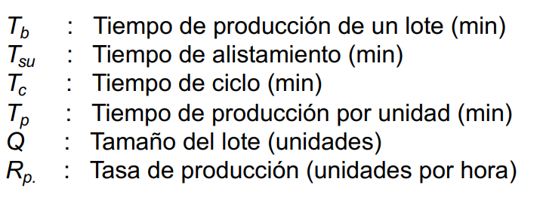

 |  |  |  | Takt (s) | 12.95

MLT (min) | 9730 | 6.76
Tno (min) | 7680 | Tiempo entre turnos

E.G. Equipamiento
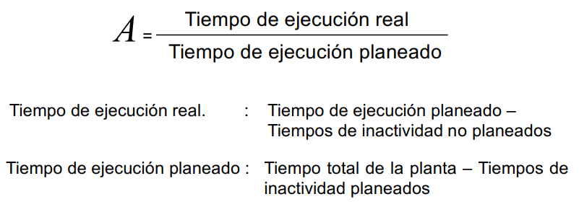
Disponibilidad por estación
Indicadores | Inyección | Separado | Acabado | Ensamble general | Tampografía | Calidad | Empaquetado | Palletizado | Despacho
MTBF (UT) (h) | 140 | 70 | 70 | 140 | 70 | 70 | 70 | 140 | 70
MTTM (DT) (h) | 10 | 1 | 1 | 4 | 2 | 1 | 3 | 8 | 1
A | 93.33% | 98.59% | 98.59% | 97.22% | 97.22% | 98.59% | 95.89% | 94.59% | 98.59%

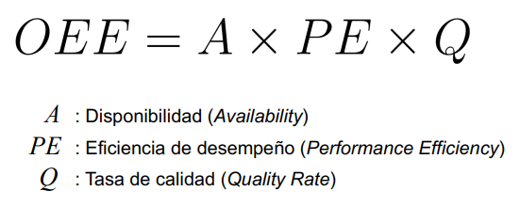
OEE | 87.30%
A | 99.08% | PE | 90.83% | Q | 97.00% | Se asume un desfase del 10% en los tiempos y producción real, los calculos previos ya tienen incorporado el 3% en defectuosos
TER (h) | 6.77 | RE | 99.92%
TEP (h) | 6.8333333333 | SE | 90.91%
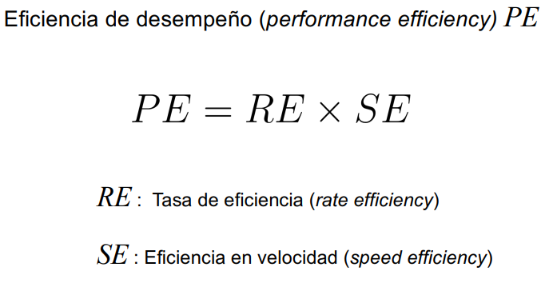
TINP (h) | 0.06
TIP (h) | 1.17

